CUOTAS TOMADOR
TU CASA +CERCA | CUOTAS POR TOMADOR — Amortización Francesa
 | 12 | 12 MESES — PLAZO |  |  |  |  | Lendar | Lendar: |  | Período | Saldo Inicial | Interés | Capital | Cuota | Saldo Final | Saldo Final
 |  | Tomador |  |  |  |  |  | 12 | 9.50% |  | 1.00 | $294,750.00 | $2,579.06 | $23,402.74 | $25,981.80 | $271,347.26 | 1 | U$D 25,982 | 294,750.00
 |  | Pide | 277,934.94 | Estos va a pagar el depto | Capital | 294,750.00 |  | 24 | 10.50% |  | 2.00 | $271,347.26 | $2,374.29 | $23,607.51 | $25,981.80 | $247,739.75 | 2 | U$D 34,515 | 736,875.00
 |  | Toma | 294,750.00 |  | Interés | 10.50% |  | 36 | 11.50% |  | 3.00 | $247,739.75 | $2,167.72 | $23,814.08 | $25,981.80 | $223,925.67 | 3 | U$D 39,442 | 1,179,000.00
 |  | Upfront | 16,815.06 |  | Plazo | 12 |  | 48 | 12.50% |  | 4.00 | $223,925.67 | $1,959.35 | $24,022.45 | $25,981.80 | $199,903.22 | 4 | U$D 11,971 | 442,125.00
 |  | IVA | 2,918.32 | 21% | Cuota Neta | U$D 25,981.80 |  | 60 | 13.50% |  | 5.00 | $199,903.22 | $1,749.15 | $24,232.65 | $25,981.80 | $175,670.57 | 5 | U$D 6,935 | 294,750.00
 |  | NETO | 13,896.75 | 5% |  |  |  |  |  |  | 6.00 | $175,670.57 | $1,537.12 | $24,444.68 | $25,981.80 | $151,225.89 | Total | U$D 118,845 | U$D 2,947,500
 |  |  |  |  | TOTAL | U$D 311,781.61 |  |  |  |  | 7.00 | $151,225.89 | $1,323.23 | $24,658.57 | $25,981.80 | $126,567.32 | Anual | U$D 1,426,142
 |  |  |  |  | TDirecta | 12.18% |  |  |  |  | 8.00 | $126,567.32 | $1,107.46 | $24,874.34 | $25,981.80 | $101,692.98 |  | $1,016,379
 |  |  |  |  | CFT Anualizado | 12.18% |  |  |  |  | 9.00 | $101,692.98 | $889.81 | $25,091.99 | $25,981.80 | $76,600.99
 |  |  |  |  |  |  |  |  |  |  | 10.00 | $76,600.99 | $670.26 | $25,311.54 | $25,981.80 | $51,289.45
 | 24 | 24 MESES — PLAZO |  |  |  |  |  |  |  |  | 11.00 | $51,289.45 | $448.78 | $25,533.02 | $25,981.80 | $25,756.43
 |  | Tomador |  |  |  |  |  |  |  |  | 12.00 | $25,756.43 | $225.37 | $25,756.43 | $25,981.80 | $0.00
 |  | Pide | 694,837.34 | Estos va a pagar el depto | Capital | 736,875.00 |  |  |  |  | TOTALES |  | $17,031.61 | $294,750.00 | $311,781.61
 |  | Toma | 736,875.00 |  | Interés | 11.50%
 |  | Upfront | 42,037.66 |  | Plazo | 24 |  |  |  |  |  | Total Int Nom/30k | 6.13%
 |  | IVA | 7,295.79 | 21% | Cuota Neta | U$D 34,515.46 |  |  |  |  |  | Upfront Fee + IVA | 6.05%
 |  | NETO | 34,741.87 | 5% |  |  |  |  |  |  |  | Tasa Directa | 12.18%
 |  |  |  |  | TOTAL | U$D 828,370.98
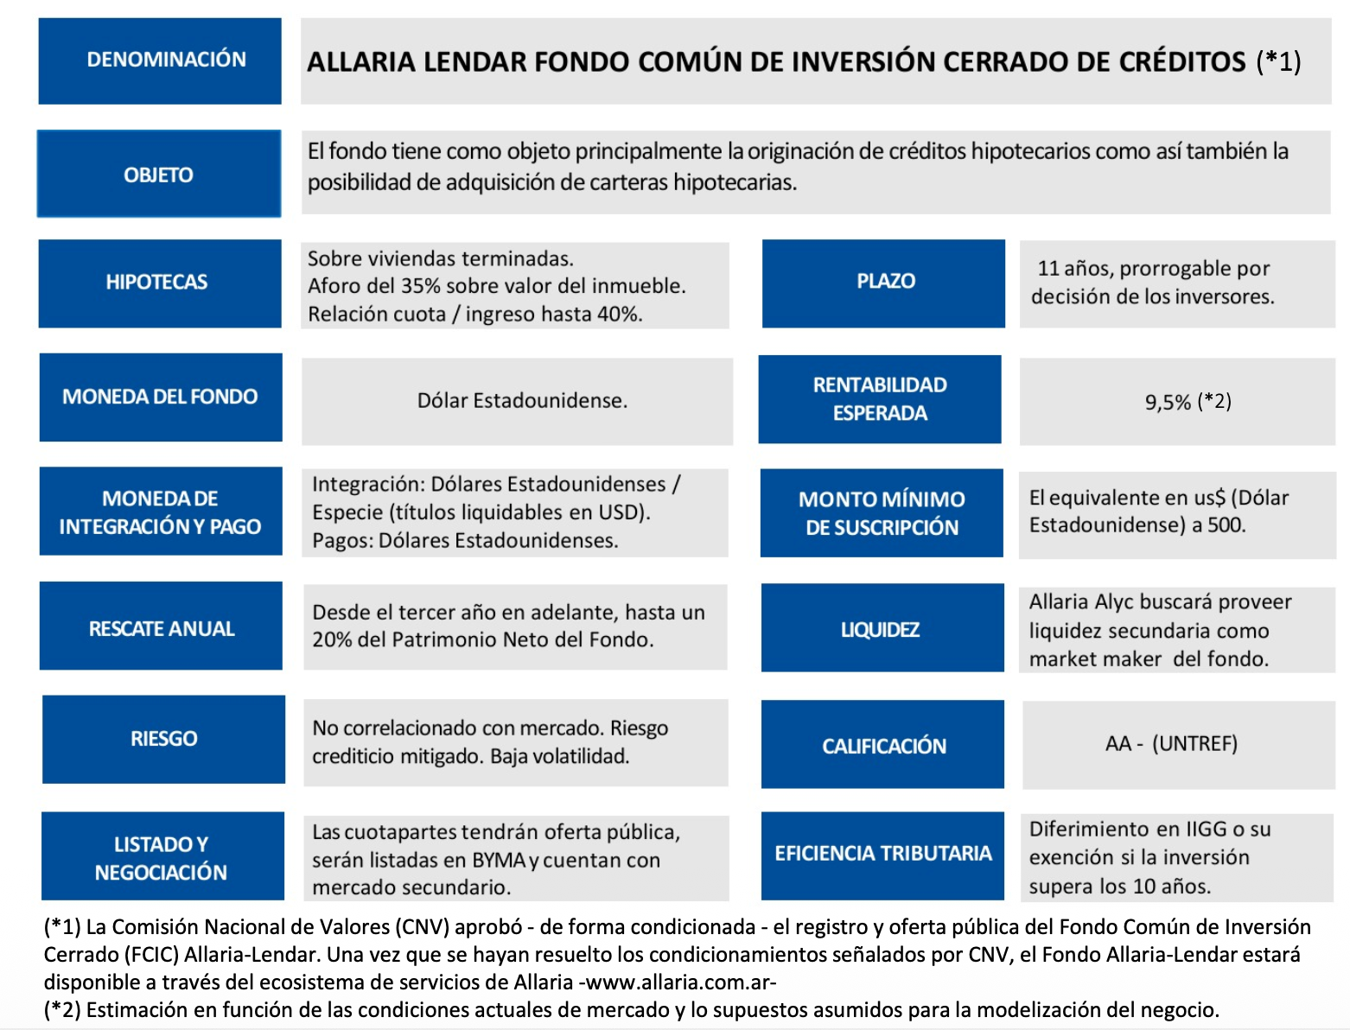
 |  |  |  |  | TDirecta | 19.22%
 |  |  |  |  | CFT Anualizado | 9.19%

 | 36 | 36 MESES — PLAZO
 |  | Tomador
 |  | Pide | 1,111,739.75 | Estos va a pagar el depto | Capital | 1,179,000.00
 |  | Toma | 1,179,000.00 |  | Interés | 12.50%
 |  | Upfront | 67,260.25 |  | Plazo | 36
 |  | IVA | 11,673.27 | 21% | Cuota Neta | U$D 39,441.82
 |  | NETO | 55,586.99 | 5%
 |  |  |  |  | TOTAL | U$D 1,419,905.68
 |  |  |  |  | TDirecta | 27.72%
 |  |  |  |  | CFT Anualizado | 8.50%

 | 48 | 48 MESES — PLAZO
 |  | Tomador
 |  | Pide | 416,902.40 | Estos va a pagar el depto | Capital | 442,125.00
 |  | Toma | 442,125.00 |  | Interés | 13.50%
 |  | Upfront | 25,222.60 |  | Plazo | 48
 |  | IVA | 4,377.48 | 21% | Cuota Neta | U$D 11,971.12
 |  | NETO | 20,845.12 | 5%
 |  |  |  |  | TOTAL | U$D 574,613.73
 |  |  |  |  | CFT | 37.83%
 |  |  |  |  | CFT Anualizado | 8.35%

 | 60 | 60 MESES — PLAZO
 |  | Tomador
 |  | Pide | 277,934.94 | Estos va a pagar el depto | Capital | 294,750.00
 |  | Toma | 294,750.00 |  | Interés | 14.50%
 |  | Upfront | 16,815.06 |  | Plazo | 60
 |  | IVA | 2,918.32 | 21% | Cuota Neta | U$D 6,934.96
 |  | NETO | 13,896.75 | 5%
 |  |  |  |  | TOTAL | U$D 416,097.65
 |  |  |  |  | CFT | 49.71%
 |  |  |  |  | CFT Anualizado | 8.41%

